Emprendepyme shop

VISITA emprendepymeshop








Ver Plantilla Premium
Ver Plantilla Premium

Matriz EFI
MATRIZ EFI
(FACTORES INTERNOS)
Nombre de la Empresa

Factores | Peso | Calificación | Calificación Ponderada
Debilidades | 50%
1. Inversión en Investigación y Desarrollo. | 0.1 | 2 | 0.2
2. Baja inversión en publicidad. | 0.1 | 1 | 0.1
3. Falta del plan global de crecimiento. | 0.1 | 2 | 0.2
4. Falta servicio al cliente | 0.2 | 2 | 0.4
Fortalezas | 50%
1. Talento humano calificado | 0.1 | 4 | 0.4
Cuando el índice total sea mayor que 2,5 se considera que la empresa está en condiciones de afrontar el ambiente interno de manera adecuada utilizando fortalezas para enfrentar las debilidades.
2. Costos operativos bajos. | 0.1 | 3 | 0.3
3. Experencia en el Sector | 0.15 | 4 | 0.6
4. Estructura jerárquica achatada | 0.15 | 3 | 0.45
Totales | 100% |  | 2.65

Calificar entre 1y 4 | 4 | Fortaleza Mayor
 | 3 | Fortaleza Menor
 | 2 | Debilidad Mayor
 | 1 | Debilidad Menor

Matriz EFE
MATRIZ EFE
(FACTORES EXTERNOS)
Nombre de la Empresa

Factores | Peso | Calificación | Calificación Ponderada
AMENAZAS | 50%
1. Cambios en las políticas económicas | 0.15 | 3 | 0.45
2. Sobre oferta en el mercado | 0.2 | 1 | 0.2
3. Tratados de Libre Comercio | 0.15 | 2 | 0.3
OPORTUNIDADES | 50%
1. Demanda ascendente. | 0.1 | 2 | 0.4
Cuando el índice total sea mayor que 2,5 se considera que la empresa está en condiciones de afrontar el entorno de manera adecuada, utilizando las oportunidades para enfrentar las amenazas
2. Bajos costos por nueva tecnología. | 0.05 | 1 | 0.05
3. Disminución tasas de interes | 0.15 | 3 | 0.45
4. Políticas de exportación | 0.2 | 2 | 0.5
Totales | 100% |  | 2.35

Calificar entre 1y 4 | 4 | Muy Importante
 | 3 | Importante
 | 2 | Poco Importante
 | 1 | Nada Importante

Resultados y Gráfico
Área Indicativa Principal | Indices Calculados | Nivel Esperado
Participación en el mercado | 0.62 | 0.70
Competitividad de Precios | 0.38 | 0.35
Posición Financiera | 0.54 | 0.70 |  | Gestion empresarial aprobada
Calidad del Producto | 0.60 | 0.70 |  | Gestion empresarial requiere seguimiento
Lealtad del Cliente | 1.09 | 1.05
INDICADOR DE EVALUACION DE GESTION | 3.23 | 3.50 | Gestion empresarial requiere seguimiento
Brechas respecto al nivel esperado de Gerencia Estratégica

Matriz PEYEA
Nombre de la empresa
MATRIZ PEYEA

VARIABLES A EVALUAR
FUERZAS FINANCIERAS | VALOR | SUMATORIA | SUMATORIA
Sovencia | 5 | EJE X | EJE Y
Apalancamiento | 4 | -0.17 | 0.2
Liquidez | 3
Capital de Trabajo | 3
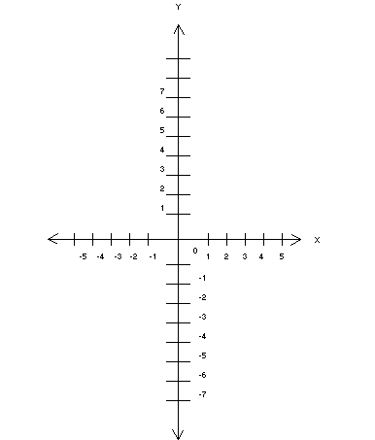
0.2
Riesgos Implicitos del Negocio | 3
Flujos de Efectivo | 5
PROMEDIO | 3.8
FUERZAS DE LA INDUSTRIA | VALOR
Abundancia, diversidad de insumos y proveedores | 4
Potencial de Crecimiento | 4
Conocimientos Tecnológicos | 3
Productividad, aprovechamiento de la capacidad | 3
Demanda | 5
Regulaciones del sector | 4
PROMEDIO | 3.8
VENTAJAS COMPETITIVAS | VALOR
Participación en el mercado | -4
Calidad del producto | -5
Lealtad de los clientes | -3
Control sobre proveedores y distribuidores | -4
Utilización de la capacidad competitiva | -2
PROMEDIO | -3.6
ESTABILIDAD DEL AMBIENTE | VALOR
Cambios tecnológicos | -5
Tasa de Inflación | -2
Variablidad de la demanda | -4
Presión competitiva | -4
Estabilidad política y social | -5
PROMEDIO | -4.0

